箱唛扫码
Factory name (工厂名称) | 左岸
PO. Number(订单号) | 85811-01
Style Code.(款号) | 9115-423
Product Code.(产品编号) | RECYCLE CARE LABEL RECYCLE COMPONENT LABEL | Carton No.(箱号):
Inner Packages(包装方式） | 2000pcs/ bundle | 1\1
SIZE/qty (尺码/数量) | 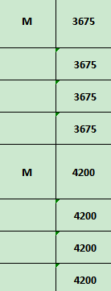
Carton Dimension（箱规） | 20*30*40 | Country of Origin：
Gross Weight（毛重） | 6.4kg | Made In China
Net Weight（净重） | 6kg
Remark（备注）

Factory name (工厂名称) | 昊昊
PO. Number(订单号) | 85811-01
Style Code.(款号) | 9115-423
Product Code.(产品编号) | RECYCLE CARE LABEL RECYCLE COMPONENT LABEL | Carton No.(箱号):
Inner Packages(包装方式） | 2000pcs/ bundle | 1\1
SIZE/qty (尺码/数量)
Carton Dimension（箱规） | 20*30*40 | Country of Origin：
Gross Weight（毛重） | 6.4kg | Made In China
Net Weight（净重） | 6kg
Remark（备注）

09115423711035
09115423711035
09115423600032
09115423600032
09115423122039
09115423122039

09115423205039
09115423205039

